自建sever
1

 | 1 | 桌面新建資料夾命名“日期sever”

2
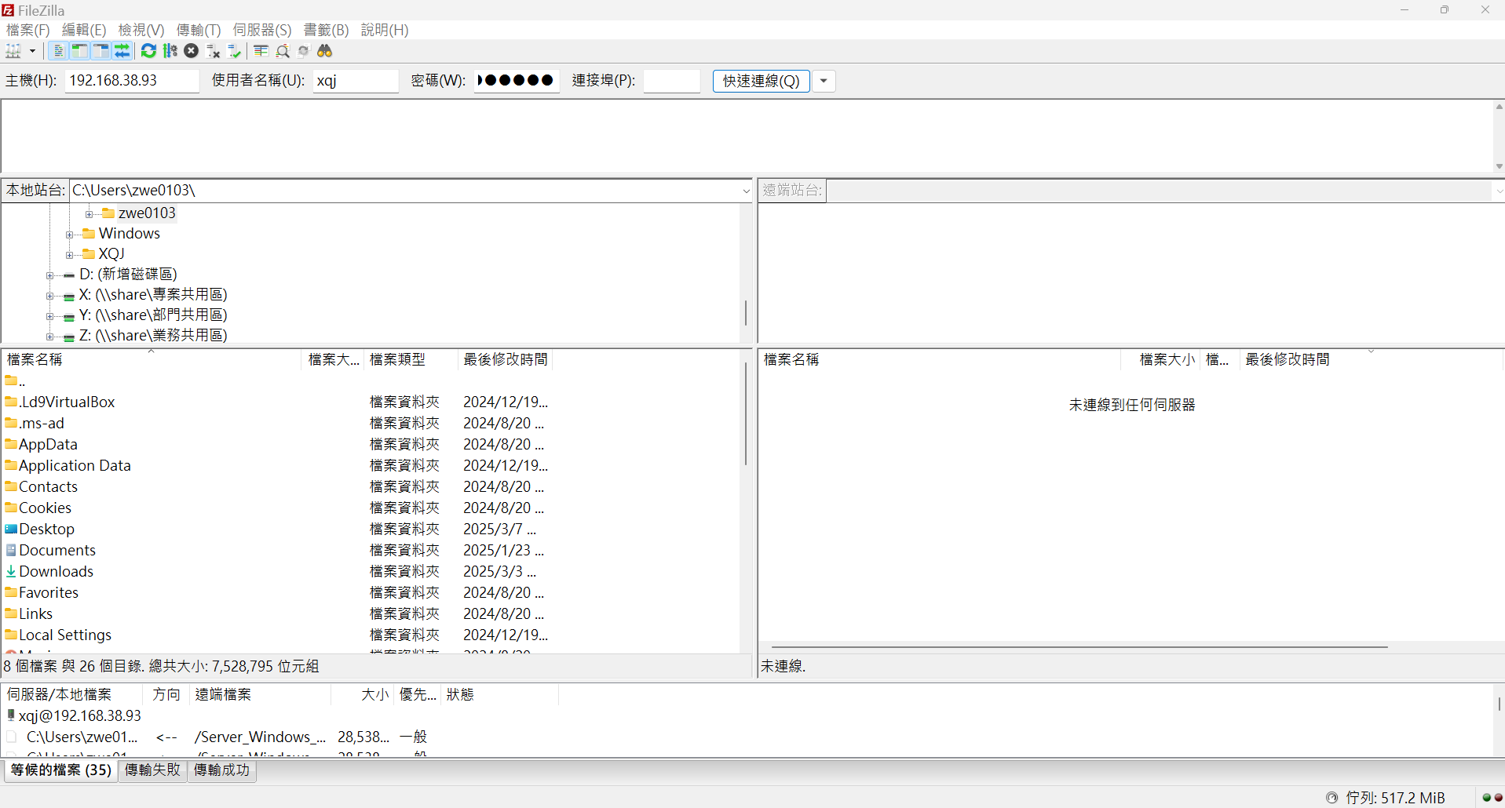
1
2

 | 1 | FileZilla填入主機，使用者名稱和密碼
 |  | 192.168.38.93 |  | xqj | 70541704

 | 2 | 按下“快速連綫”

3
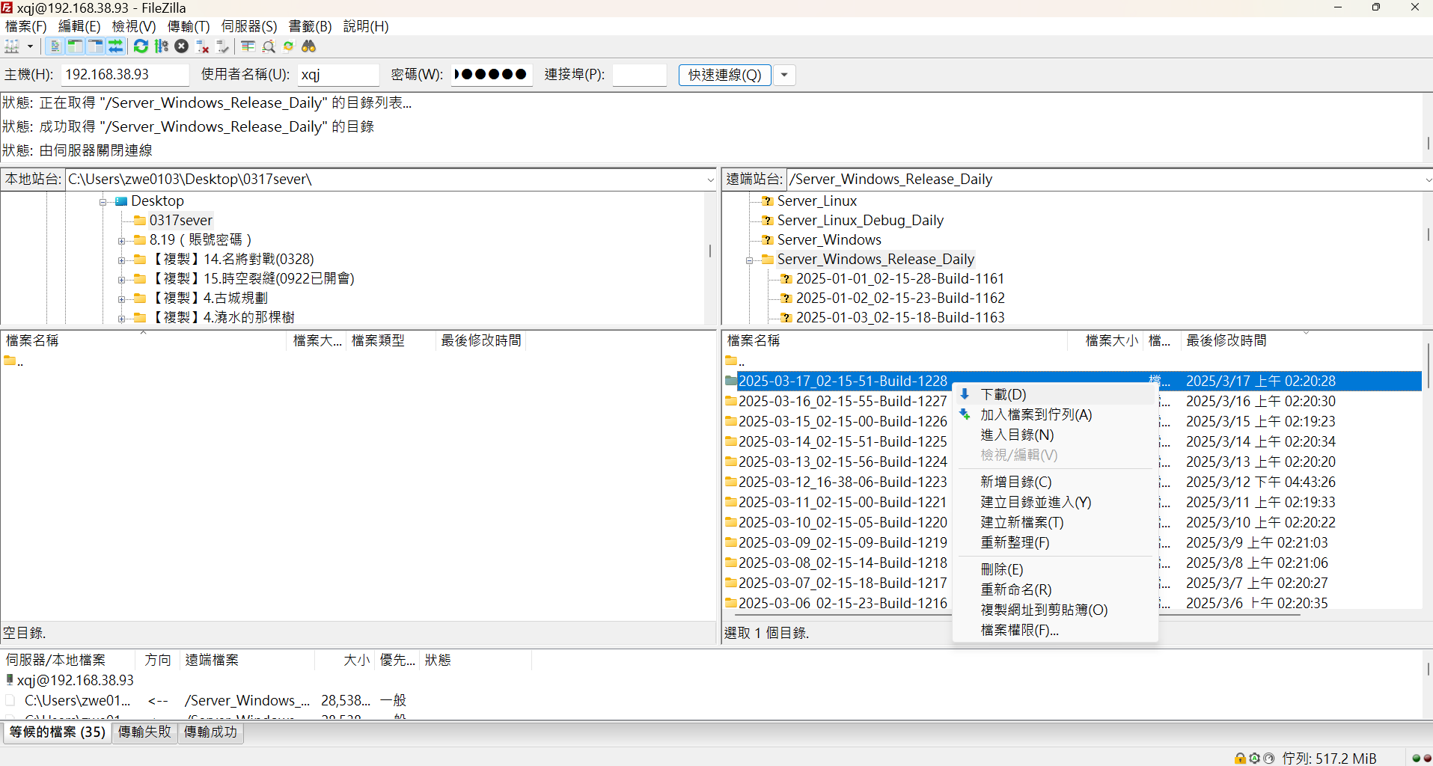

1
2
 | 1 | 左邊選擇自己建的資料夾

 | 2 | 右邊選擇Sever_Windows_Release_Daily中，日期最新的一份

 | 3 | 右鍵下載

日期最新

3C

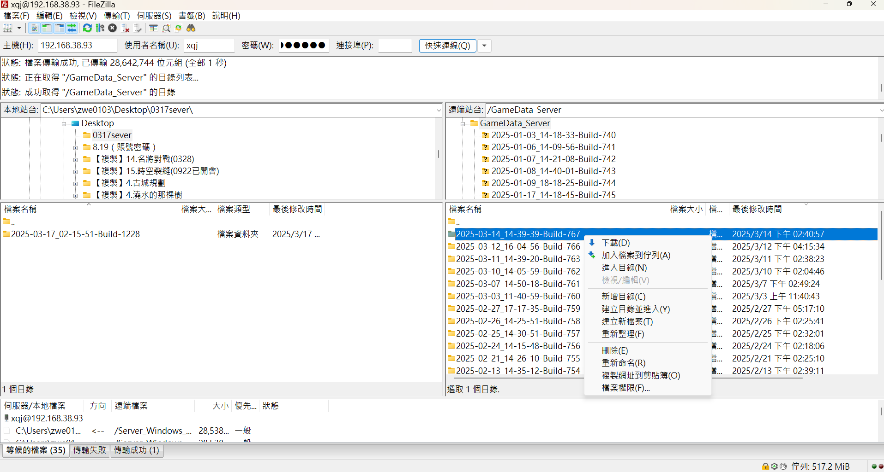

4
 | 4 | 右邊選擇GameData_Sever中，日期最新的一份

 | 5 | 右鍵下載

日期最新

5

4

1
 | 1 | GameData_Sever下載的點進去

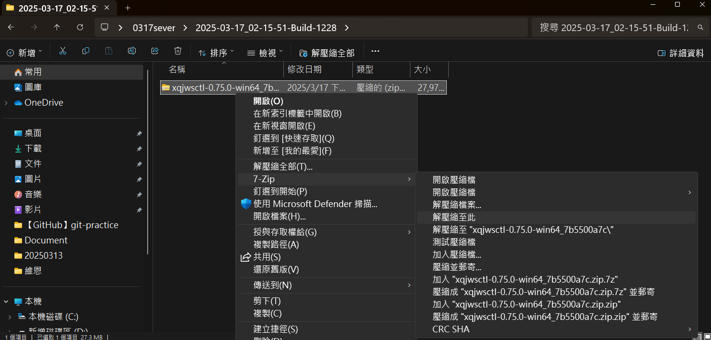

 | 2 | 右鍵解壓縮

2

5

 | 1 | 解壓縮出來的東西拖到桌面改名日期

6

1

 | 1 | Sever_Windows_Release_Daily下載的點進去

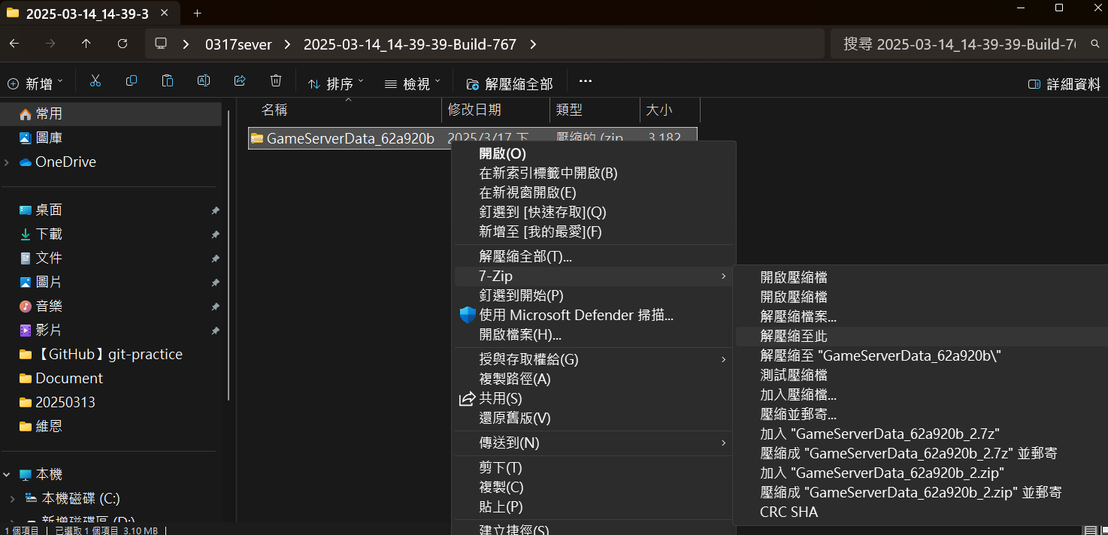

2
 | 2 | 右鍵解壓縮

7

1
 | 1 | 解壓縮出來的三個東西複製

這個路徑

 | 2 | 黏貼進Sever_Windows_Release_Daily解壓縮以後拖到桌面的這個路徑

8
1

 | 1 | 進入下面這個路徑
 |  | X:\尋秦記\2.程式\tools\ServerConfig

 | 2 | 複製這個資料夾到桌面上

2

9

 | 1 | 點開桌面上的win-64

 | 2 | 點開

2

10

1
 | 1 | 上面填入：
 |  | X:\尋秦記\2.程式\tools\ServerConfig\configs
2

3
 | 2 | 下面填入之前拖到桌面，有這些内容的資料夾的路徑
 |  | 例：
 |  | C:\Users\zwe0103\Desktop\0317
這些内容

5
 | 3 | 點Open

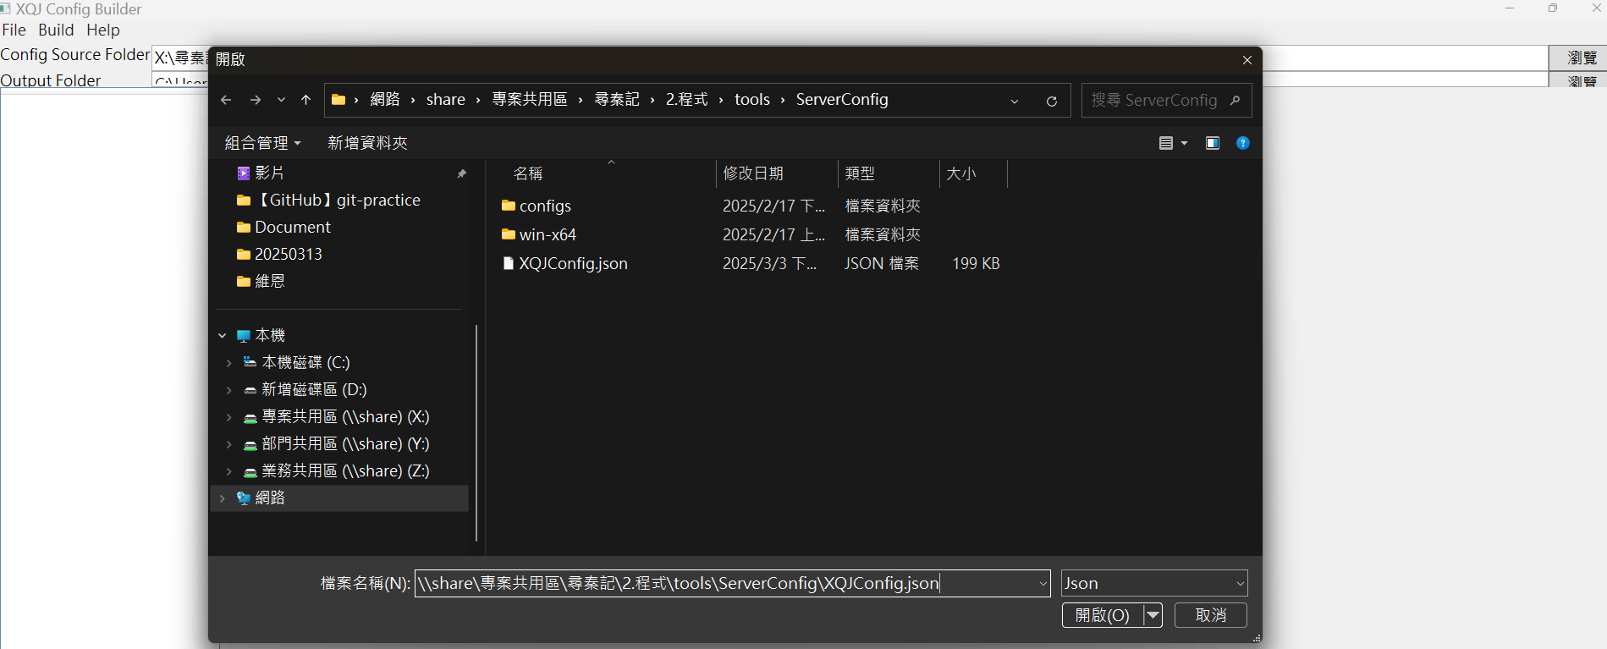

 | 4 | 填入
 |  | \\share\專案共用區\尋秦記\2.程式\tools\ServerConfig\XQJConfig.json

4
5
 | 5 | 開啓

11
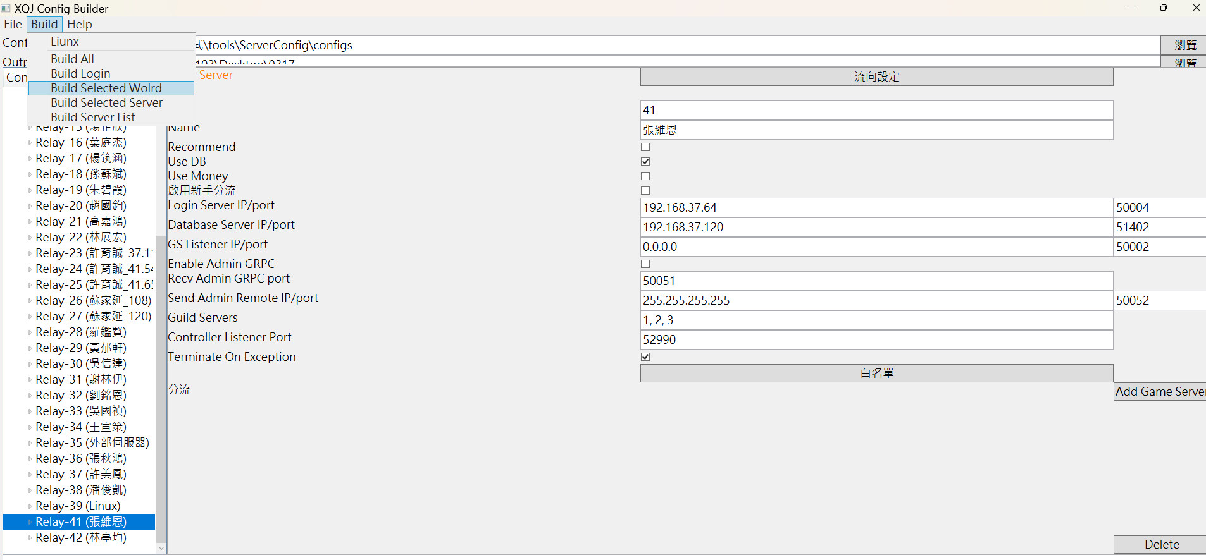

2

 | 1 | 選自己名字

1
 | 2 | Build Selected World

12
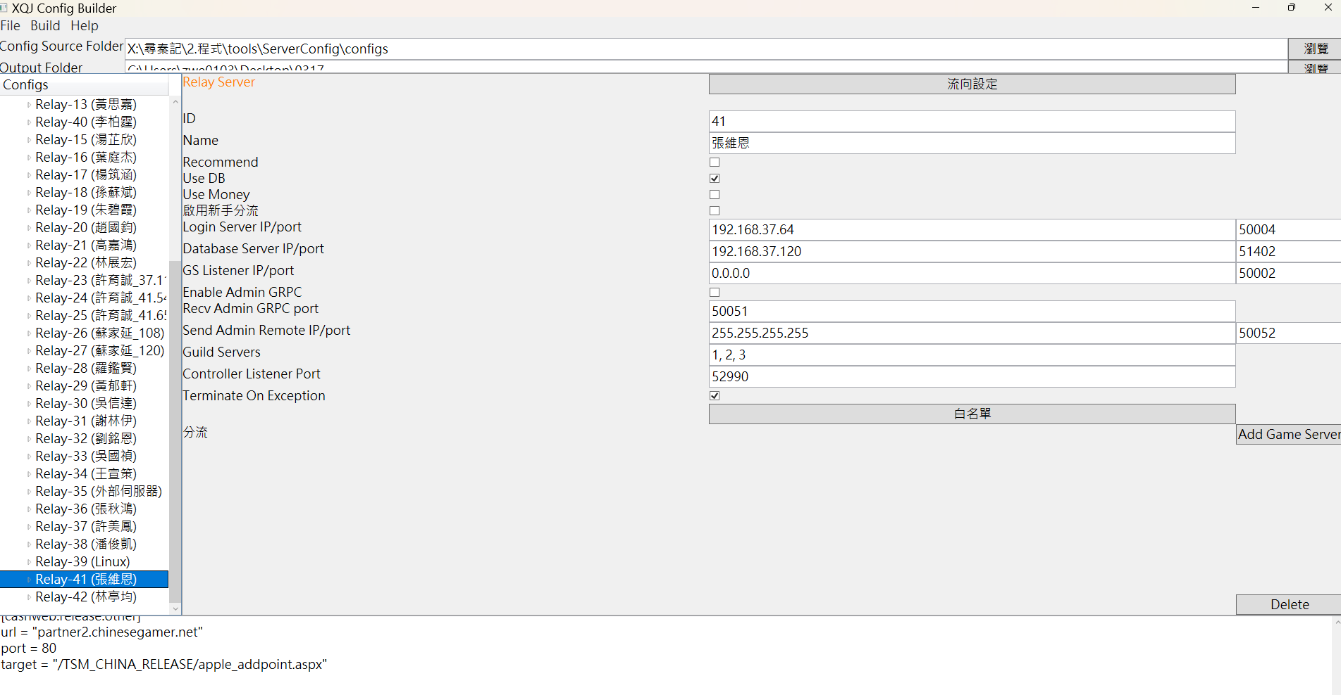

1
 | 1 | 出現長這樣的文字代表完成

13

1
 | 1 | 拖到桌面的東西進入這個路徑

 | 2 | 選擇Windows 批次檔案

 | 3 | 先開relay

2
 | 4 | 再開需要的：
 |  | gs41_1 | 1號分流
 |  | gs41_2 | 2號分流
 |  | gs41_3 | 3號分流
 |  | gs41 | 123分流都開
 |  | gs41_101 | 活動分流
 |  | gs41_102 | 幫會戰分流

14
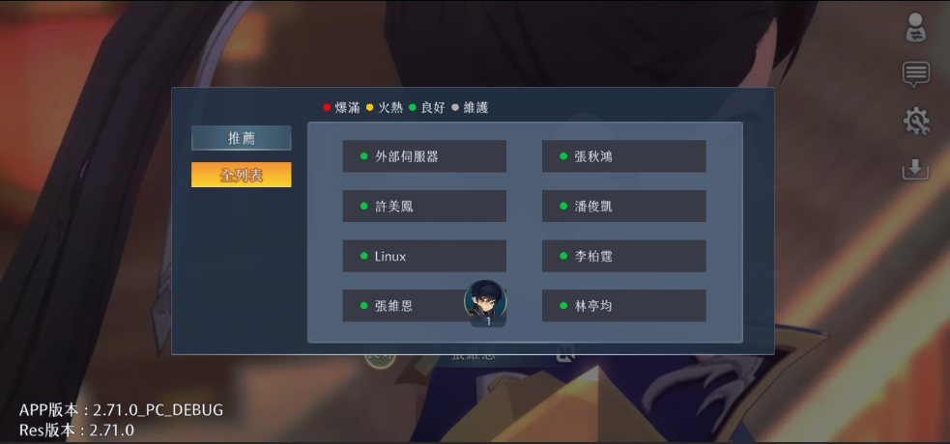

1
 | 1 | 選自己的名字進

